ReporteBugs
Consecutivo | Descripcion | Evidencia
1 | Se evidencia que no están segregados los usuarios es decir si ingreso con un usuario y selecciono artículos enviándolos a la canasta de compras y luego me ingreso con otro usuario, al nuevo usuario le aparecen los artículos seleccionados por el primer usuario. | 
2 | Se evidencia que no hay validación en los tipos de caracteres aceptados en la opción de confirmar compra ya que permite caracteres especiales.
3 | Se evidencia que para el usuario “problem_user” no se muestran las imágenes de los artículos. | 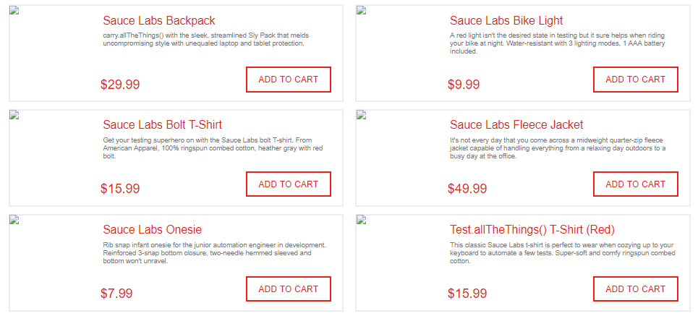
4 | Se evidencia que para el usuario “problem_user” no se permite la selección de todos los artículos disponibles. | 